Sheet1

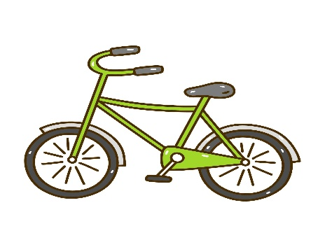
エイトケア石神井プラス
訪問介護・予防サービス お問い合わせシート

●ご相談者様
事業所名
お名前
ご連絡先

●ご依頼内容
ご利用者様 氏名・住所 連絡先

ADL・住環境等

ご希望の曜日 時間帯

サービス内容 留意事項等

お問い合わせいただきありがとうございます。
情報を確認のうえ、担当者より改めてご連絡差し上げます。


●事業所番号 | 1372015303 | （訪問介護） | 練馬区高野台1-15-3 パルティール1F
 | 13A2001637 | （介護予防） | エイトケア石神井プラス
 |  |  | TEL：03-6915-9690
●加算体制 | 特定事業所加算Ⅱ |  | FAX：03-6915-9691
 | 介護職員等処遇改善加算Ⅰロ |  | 担当：山本・五十峯

